CallCenter
Case Call Center
MODELO AUTOREGRESSIVO | EXERCÍCIOS PARA CASA



Com o objetivo de planejar a escala do time de call center, uma empresa de serviços gostaria de realizar a previsão da quantidade de recebimento de chamadas na próxima semana. A empresa possui o histórico da quantidade de chamadas recebidas (dias úteis) dos últimos 2 anos.

Os outputs em R já foram gerados durante a aula. Escreva a interpretação dos resultados dos itens (a)-(h) e responda a pergunta de negócios em (i).
Faça a análise exploratória da série, e comente os números na visão de negócios.
Construa o gráfico descritivo da série e comente seu comportamento.
Teste se a série é estacionária. Comente sobre a regra de decisão.
Apresente graficamente a função de autocorrelação (ACF) e a função de autocorrelação parcial (PACF) e discuta sobre a ordem a ser testada no modelo AR.
Ajuste um modelo autorregressivo AR e avalie a significância dos parâmetros.
Apresente graficamente a função de autocorrelação (ACF) e a função de autocorrelação parcial (PACF) dos resíduos do modelo e discuta se a ordem do AR adotada está adequada.
Uma vez o modelo bem ajustado, apresente a equação do modelo.
Faça a previsão para a próxima semana (dias úteis) e comente os resultados da estimativa pontual.
Discuta na visão de negócios se você recomendaria fazer a previsão para a próxima semana ou se o ideal seria fornecer a previsão em um período diferente (maior ou menor do que 5 dias).

Análises_Call
(a)Faça a análise exploratória da série, e comente os números na visão de negócios.

(b)Construa o gráfico descritivo da série e comente seu comportamento.
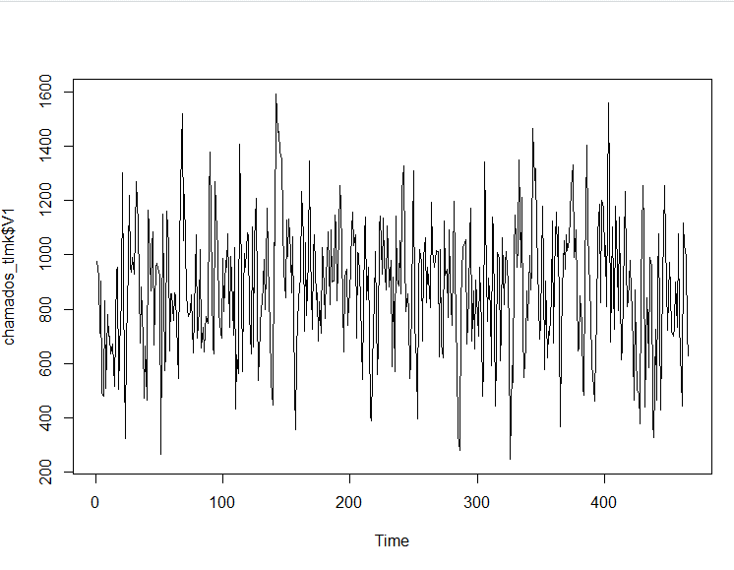

(c)Teste se a série é estacionária. Comente sobre a regra de decisão.

 | Como o p valor é menor do que 0,1, rejeitamos a hipótese Nula.
 | Portanto, aceitamos a hipótese de que a série é estacionária.

(d)Apresente graficamente a função de autocorrelação (ACF) e a função de autocorrelação parcial (PACF) e discuta sobre a ordem a ser testada no modelo AR.
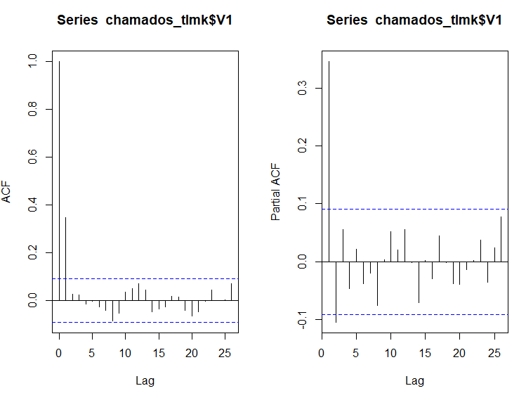

 |  |  |  |  |  | A partir do gráfico de autocorrelação parcial identificamos que a ordem a ser testada no modelo é um AR(2).

(e)Ajuste um modelo autorregressivo AR e avalie a significância dos parâmetros.

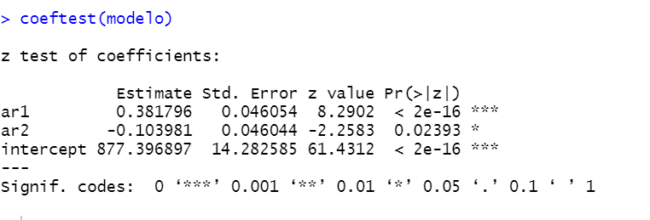

(f)Apresente graficamente a função de autocorrelação (ACF) e a função de autocorrelação parcial (PACF) dos resíduos do modelo e discuta se a ordem do AR adotada está adequada.

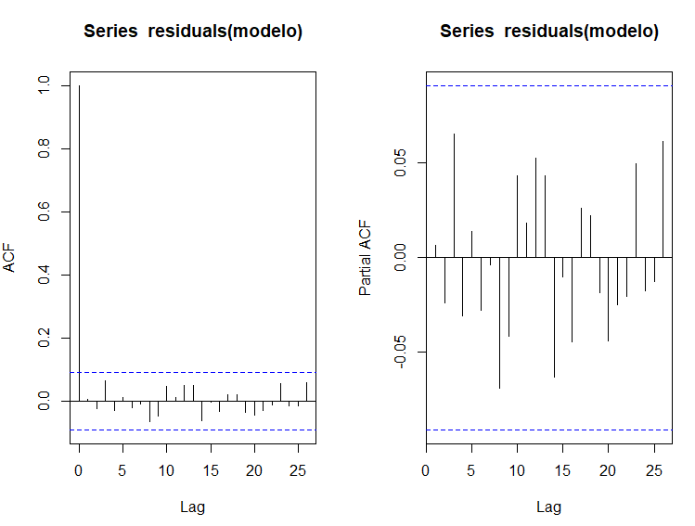

 |  |  |  |  | Dado que a autocorrelação parcial dos resídus estão com todos os lags de defasagem dentro do intervalo de confiança, podemos assumir que o AR(2) é um modelo bem ajustado.

(g)Uma vez o modelo bem ajustado, apresente a equação do modelo.

 | ar1 | 0.381796
 | ar2 | -0.103981
 | intercepto | 877.396897

 | Phi 0 | 633.64287806 | =C109*(1-C107-(C108))

 | Equação do modelo:
 | Yt = | 633,643+0,3818*Yt-1+(-0,103981)*Yt-2

(h)Faça a previsão para a próxima semana (dias úteis) e comente os resultados da estimativa pontual.

465 | 711
466 | 627

 |  | Phi 0 | Phi 1 | Phi 2
 |  | 633.64287806 | 0.381796 | -0.103981

Hoje | Yt = | 799.09847906 | =C123+D123*B120+E123*B119

Amanhã | Yt = | 873.53939397 | =C123+D123*C125+E123*B120

Retorno_Acoes
Case Retorno Ações
MODELO AUTOREGRESSIVO | EXERCÍCIOS PARA CASA


Um investidor deseja saber se aconselhável investir em um determinado tipo de ação na próxima semana. Ele tem disponível os dados históricos dos últimos 2 anos. Realize uma análise desta série de retornos e avalie a possibilidade o ajuste de um modelo AR. Identifique sua ordem e realize a previsão para a próxima semana.

Os outputs em R já foram gerados durante a aula. Escreva a interpretação dos resultados dos itens (a)-(h) e responda a pergunta de negócios em (i).
Faça a análise exploratória da série, e comente os números na visão de negócios.
Construa o gráfico descritivo da série e comente seu comportamento.
Teste se a série é estacionária. Comente sobre a regra de decisão.
Apresente graficamente a função de autocorrelação (ACF) e a função de autocorrelação parcial (PACF) e discuta sobre a ordem a ser testada no modelo AR.
Ajuste um modelo autorregressivo AR e avalie a significância dos parâmetros.
Apresente graficamente a função de autocorrelação (ACF) e a função de autocorrelação parcial (PACF) dos resíduos do modelo e discuta se a ordem do AR adotada está adequada.
Uma vez o modelo bem ajustado, apresente a equação do modelo.
Após a próxima semana ter passado, os dados observados foram os seguintes: 0.103906254, 0.188157433, -0.080349801, 0.11583838, 0.121133841. Compare sua predição com os resultados observados. Discuta se o modelo foi bem ajustado.
Discuta na visão de negócios se você recomendaria para um investidor realizar o investimento no ativos em questão.

Análises_Acoes
(a)Faça a análise exploratória da série, e comente os números na visão de negócios.

(b)Construa o gráfico descritivo da série e comente seu comportamento.

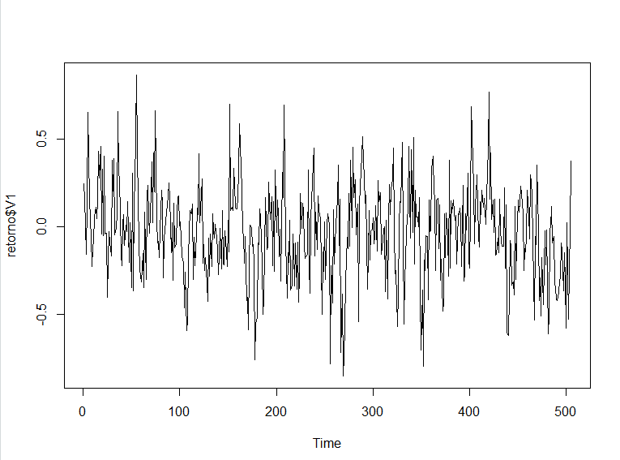

(c)Teste se a série é estacionária. Comente sobre a regra de decisão.

 | Dado que o pvalor é menor do que 0,10, rejeitamos a Hipótese nula e aceitamos a hipótese alternativa de estacionariedade da série.

(d)Apresente graficamente a função de autocorrelação (ACF) e a função de autocorrelação parcial (PACF) e discuta sobre a ordem a ser testada no modelo AR.
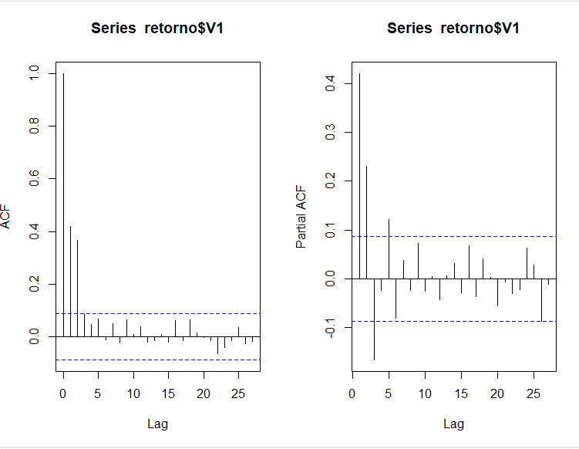

 |  |  |  |  | Ao analisarmos o gráfico PACF, observamos que temos um AR(5) incompleto, pois o lag 4 é estatisticamente igual a zero.

(e)Ajuste um modelo autorregressivo AR e avalie a significância dos parâmetros.

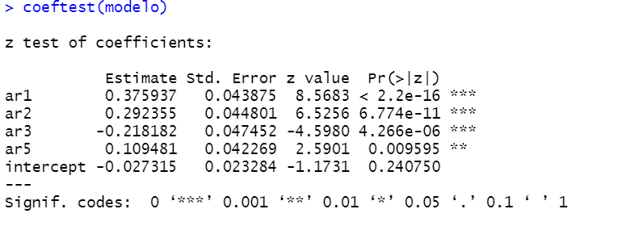

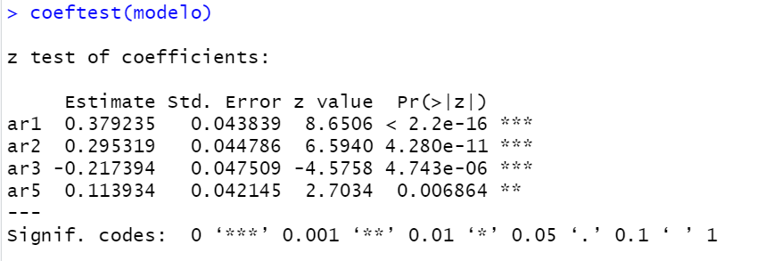

(f)Apresente graficamente a função de autocorrelação (ACF) e a função de autocorrelação parcial (PACF) dos resíduos do modelo e discuta se a ordem do AR adotada está adequada.

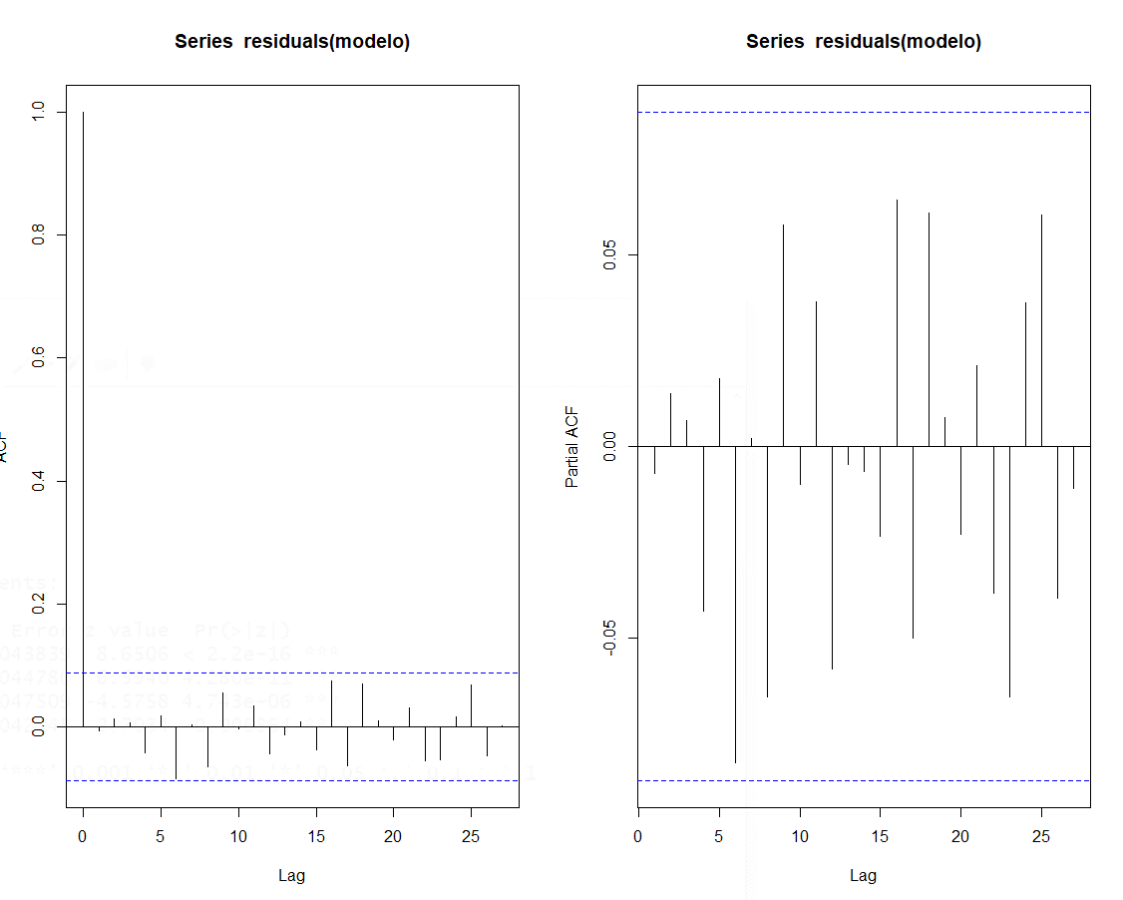

(g)Uma vez o modelo bem ajustado, apresente a equação do modelo.

 |  | Equação do modelo:
 |  | Yt = | 0,379235*Yt-1+0,295319*Yt-2+(-0,217394)*t-3+0,113934*t-5

(h)Após a próxima semana ter passado, os dados observados foram os seguintes: 0.103906254, 0.188157433, -0.080349801, 0.11583838, 0.121133841. Compare sua predição com os resultados observados. Discuta se o modelo foi bem ajustado.
 |  |  |  |  |  | 95
 |  | Observado | Estimado | Resíduo

 | 506 | 0.10391 | 0.19108 | -0.08717
 | 507 | 0.18816 | 0.12633 | 0.06183
 | 508 | -0.08035 | -0.00444 | -0.07591
 | 509 | 0.11584 | -0.00804 | 0.12388
 | 510 | 0.12113 | 0.01076 | 0.11038

 | Média | 0.08974 | 0.06314 | 0.02660

